IFANDOR
Math | English | រូបមន្ដ | Result |  |  |  |  | Math | English | Result
45 | 20 |  |  | Fail |  |  |  | 45 | 20
50 | 50 |  |  |  |  |  |  | 50 | 50
60 | 60 |  |  |  |  |  |  | 60 | 60
70 | 78 |  |  |  |  |  |  | 70 | 78
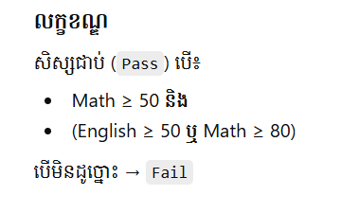
 |  |  |  |  |  |  | លក្ខខណ្ឌ សិស្សជា​ប់លុះត្រា
 |  |  |  |  |  |  |  | Math >= 50 និង
 |  |  |  |  |  |  |  | English >=50 ឬ Math >=80
 | Fail |  |  |  |  |  | បើមិនដូចច្នេះទេ ធ្លាក់

 |  |  |  | Book Name | Amout of Student | Salary
 |  |  |  | BookI | 20
 |  |  |  | BookI | 35
 |  |  |  | NewspersonII | 25
 |  |  |  | NewspersonII | 36
 |  |  |  | HeadwayII | 40
 |  |  |  | HeadwayII | 25
 |  |  |  | BookIII | 20
 |  |  |  | BookIII | 35

 |  |  |  | បើគ្រូបង្រៀនសៀវភៅ BookI,HeadwayI,NewspersonI ហើយមានសិស្សចាប់ពី ១០ ទៅ​ ៣០ នាក់ទទួលបានប្រាក់ខែ 50$
 |  |  |  | បើគ្រូបង្រៀនសៀវភៅ BookI,HeadwayI,NewspersonI ហើយមានសិស្សលើសពី ៣០ នាក់ឡើងទៅទទួលបានប្រាក់ខែ80$
 |  |  |  | បើគ្រូបង្រៀនសៀវភៅ BookII,HeadwayII,NewspersonII ហើយមានសិស្សចាប់ពី ១០ ទៅ​ ៣០ នាក់ទទួលបានប្រាក់ខែ 60$
 |  |  |  | បើគ្រូបង្រៀនសៀវភៅ BookII,HeadwayII,NewspersonII ហើយមានសិស្សលើសពី ៣០ នាក់ឡើងទៅទទួលបានប្រាក់ខែ 90$
 |  |  |  | បើគ្រូបង្រៀនសៀវភៅ BookIII,HeadwayIII,NewspersonIII ហើយមានសិស្សចាប់ពី ១០ ទៅ​ ៣០ នាក់ឡើងទៅទទួលបានប្រាក់ខែ 70$
 |  |  |  | បើគ្រូបង្រៀនសៀវភៅ BookIII,HeadwayIII,NewspersonIII ហើយមានសិស្សលើសពី ៣០ នាក់ឡើងទៅទទួលបានប្រាក់ខែ 100$

